データチェック③抽出条件
流出リンク条件 |  |  | 流出ノード条件
道路表示種別 | 抽出条件 | 幅員の条件 | 信号機有無
細街路L2 | roadclass_c = 9 main_lincclass_c <> 8 updownclass_c in (0, 6) | 3.0ｍ以上5.5ｍ未満 5.5m以上13.0m未満 |  |  | リンクが3本以上接続している ⇒単独ノードではない
細街路L1 | roadclass_c = 8 main_lincclass_c <> 8 updownclass_c in (0, 6) | 3.0ｍ以上5.5ｍ未満 |  |  | リンクが3本以上接続している ⇒単独ノードではない
その他道路（間引き対象） | roadclass_c = 7 main_lincclass_c <> 8 updownclass_c in (0, 6) | 5.5m以上13.0m未満 |  |  | リンクが3本以上接続している ⇒単独ノードではない
その他道路 | roadclass_c in (6, 108) main_lincclass_c <> 8 updownclass_c in (0, 6) | 5.5m以上13.0m未満 13.0m以上 |  |  | リンクが3本以上接続している ⇒単独ノードではない
指定市の一般市道 | roadclass_c in (5, 107) main_lincclass_c <> 8 updownclass_c in (0, 6) | 3.0ｍ以上5.5ｍ未満 5.5m以上13.0m未満 | 交差点ノード（信号機なし） | signal_c = 0 | リンクが3本以上接続している ⇒単独ノードではない
指定市の一般市道 | roadclass_c in (5, 107) main_lincclass_c <> 8 updownclass_c in (0, 6) | 3.0ｍ以上5.5ｍ未満 | 交差点ノード（信号機あり） | signal_c = 1 | リンクが3本以上接続している ⇒単独ノードではない ⇒そのうち主要地方道以上のリンクが2本以上 | 主要地方道以上の条件： updownclass_c not in (0,6) or (updownclass_c in (0,6) and roadclass_c in (1,2,3,103,104,105))
一般都道府県道 | roadclass_c in (4, 106) main_lincclass_c <> 8 updownclass_c in (0, 6) | 3.0ｍ以上5.5ｍ未満 5.5m以上13.0m未満 | 交差点ノード（信号機なし） | signal_c = 0 | リンクが3本以上接続している ⇒単独ノードではない
一般都道府県道 | roadclass_c in (4, 106) main_lincclass_c <> 8 updownclass_c in (0, 6) | 3.0ｍ以上5.5ｍ未満 | 交差点ノード（信号機あり） | signal_c = 1 | リンクが3本以上接続している ⇒単独ノードではない ⇒そのうち国道以上のリンクが2本以上 | 国道以上の条件： updownclass_c not in (0,6) or (updownclass_c in (0,6) and roadclass_c in (1,103))
主要地方道（都府県） 主要地方道（指定市） | roadclass_c in (2, 3, 104, 105) main_lincclass_c <> 8 updownclass_c in (0, 6) | 3.0ｍ以上5.5ｍ未満 5.5m以上13.0m未満 | 交差点ノード（信号機なし） | signal_c = 0 | リンクが3本以上接続している ⇒単独ノードではない
国道 | roadclass_c in (1, 103) main_lincclass_c <> 8 updownclass_c in (0, 6) | 3.0ｍ以上5.5ｍ未満 5.5m以上13.0m未満 | 交差点ノード（信号機なし） | signal_c = 0 | リンクが3本以上接続している ⇒単独ノードではない

※一時停止ポイントが未付与であることは共通
※ランプリンクは別工程で作業するため今回は対象外
※roadclass_c >= 201 の道路リンクは、存在しないものとしてみなす。

その他
・一時停止標識は一方通行の正方向に設置されている
⇒ノードに接続しているリンクが一方通行の逆方向であればそのリンクは除外
・シート”その他事例”のように、上記道路種別以外にも一時停止標識が設置されている事例がある →要相談

【A】

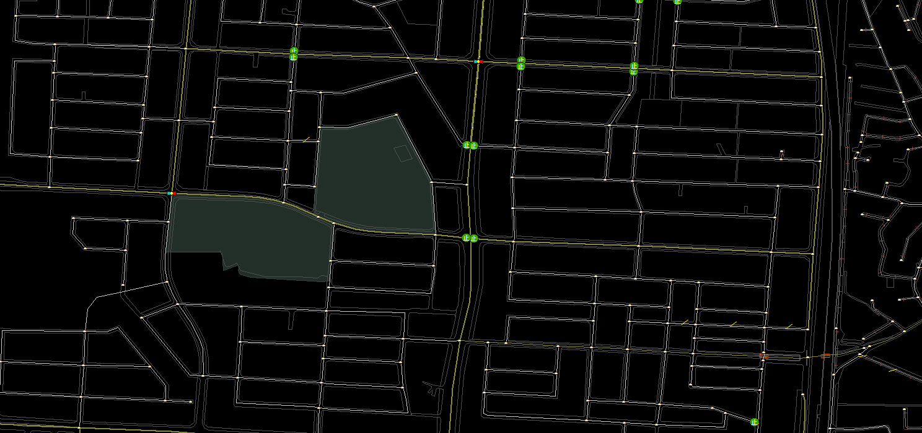

 |  |  |  |  | SP付与リンクの流出ノードから半径200mの範囲

標識あり
 |  |  |  |  | A、Bより一時停止標識が設置されている箇所は、周辺にも標識が設置されているため
 |  |  |  |  | バッファ値を設定し、その範囲内にあるノードで上記表の抽出条件をかける
 |  |  |  |  | バッファ値は200mが適当だと考える。
 |  |  |  |  | 参考：バッファ値

標識あり

【B】
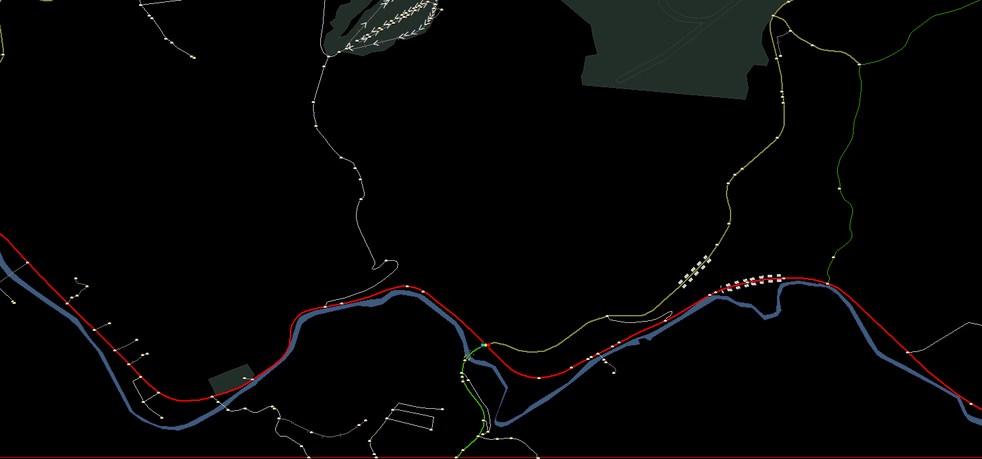

どこにも標識なし

2.2km

3.7km

データチェック③除外条件
流入リンクの除外条件

 | 接続リンクのうち、流入リンクの条件から除外するリンク

止
止
1 |  |  |  |  | 除外条件 ・リンク種別：本線（上下分離） かつ一方通行が付与されているリンクは除外
 |  | 2条×1条の2条側のリンク

 |  | リンク種別：本線（上下分離）かつ一方通行が付与されているリンク
 |  | かつ挟まれている道路のリンク種別が交差点内リンク

2
 |  | 単独ノードに接続するリンク

止
3
 |  | 一通(無条件)を逆走するリンク

 |  | ※ | 逆走＝流入リンク→流出ノードの向きが、一方通行に逆らっていること
 |  | ※ | 車種別(＝大型車)は考慮の対象外
 |  | ※ | 時間別は、規制がないものとして扱う

止
4
 |  | 通行不可および通行禁止(無条件)が付与されたリンク

 |  | ※ | 車種別(＝大型車)は考慮の対象外
 |  | ※ | 時間別は、規制がないものとして扱う

止
 |  |  |  |  |  | ※roadclass_c >= 201 の道路リンクは、抽出の対象外(ないものとみなす)
5
 |  | 流入リンク以外に接続している全てのリンクにSPが付与されている際の流出ノード
止
止
 |  | 警察庁資料より、原則一時停止標識は全方向に設置しないとのこと
 |  |  | ⇒ | 警察庁資料

 |  | ノードに接続しているリンク数-1 = ノードに接続しているリンクのうち、SPが付与されているリンク数

6
 |  | 流入リンクが1本のみの場合の流出ノード
 |  | ※ただし、接続しているリンクが一通・通禁・不可で除外されて流入リンクが1本になった場合のみ

StopPointTool付与条件
一時停止付与ツール仕様 (最新)

 | (基本的な例) | (A-B間の距離が11m以下の場合)

 | 流出ノードから、流入リンク上の5mの距離の地点に自動付与する。 | 流出ノードから、流入リンクの距離の1/4の地点に自動付与する。
2m
8m
ノードB
ノードA
中点
2m
止
5m
12m
ノードB
ノードA
止

その他事例
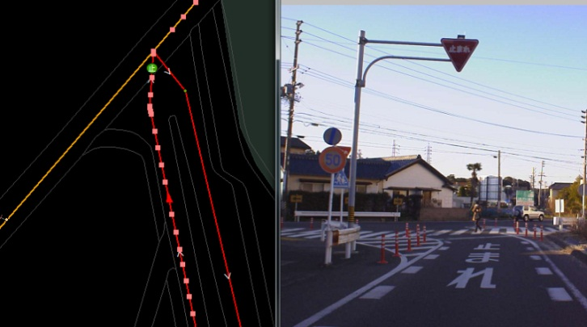
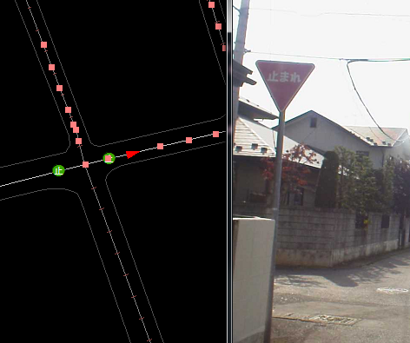
 |  |  |  | 格上の道路に一時停止標識が設置されている事例④
格上の道路に一時停止標識が設置されている事例①
 |  |  |  | SP付与リンク
一般国道 |  |  |  | 細街路L1
一般都道府県道 |  |  |  | 経路外経路
3.0m以上5.5m未満 |  |  |  | 3.0m以上5.5m未満

 |  |  |  | 交差しているリンク
 |  |  |  | 細街路L2
 |  |  |  | 経路外経路
 |  |  |  | 3.0m以上5.5m未満

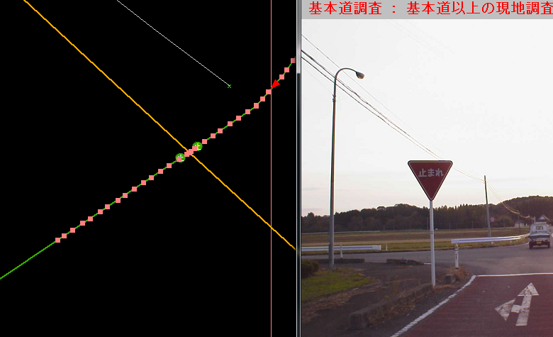

格上の道路に一時停止標識が設置されている事例② |  |  | →抽出は難しい

主要地方道（都府県）
主要地方道（都府県）
5.5m以上13.0m未満

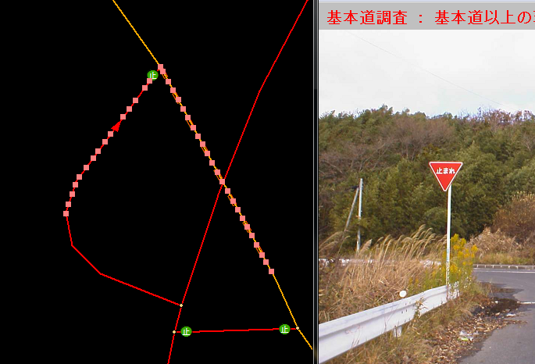

格上の道路に一時停止標識が設置されている事例③

一般国道
一般都道府県道
5.5m以上13.0m未満
ランプリンク

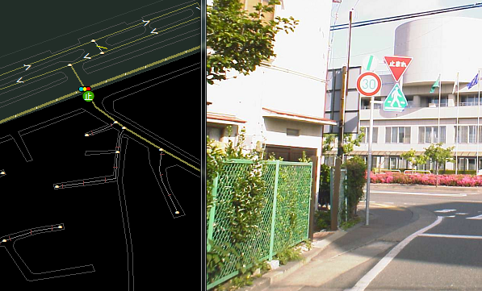

歩行者横断用に設置されている信号機に接続しているリンク

その他道路
その他道路
5.5m以上13.0m未満

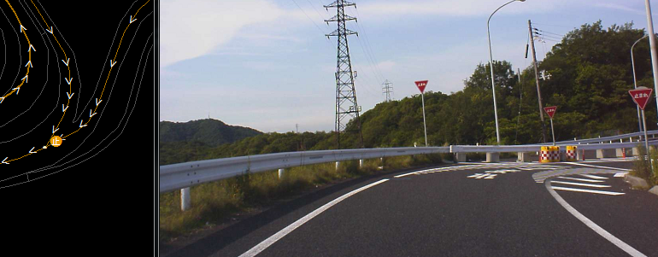
指定市の一般市道に一時停止標識が設置されている事例

指定市の一般市道
一般国道
3.0m以上5.5m未満
ランプリンク

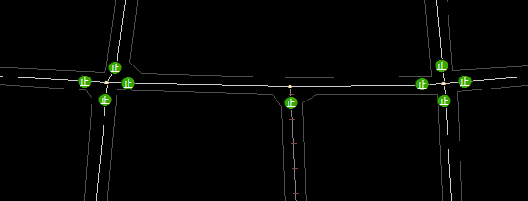
 |  | 全方向に標識が設置されている例
 |  | mf://mapfan/map/pos?longitude=E139.38.45.414958&latitude=N35.41.21.510231&realscale=1000

 |  | 東京都杉並区松ノ木３丁目５－６

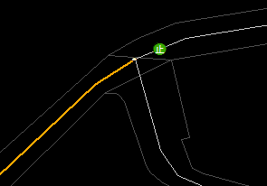

 | T字路で突き当たる方ではないリンクに標識が設置されている事例
 | mf://mapfan/map/pos?longitude=E141.9.5.718162&latitude=N39.42.30.034375&realscale=800

 | 岩手県盛岡市本町通３丁目１１－２０

バッファ値
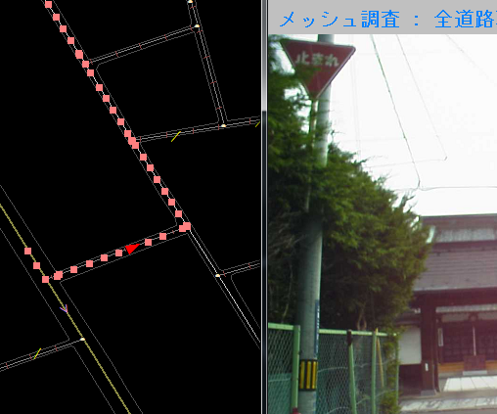
設置リンク
細街路L2
経路外経路
3.0m以上5.5m未満

流出ノードに接続している他リンク
細街路L1
経路外経路 |  |  | バッファ値を200mとして設定
3.0m以上5.5m未満 |  |  | 抽出したノードから半径200m以内にSPが付与されたリンクが接続しているノードがあるか
 |  |  | 無い場合⇒除外
最も近いSPまで110m |  |  | 有る場合⇒抽出

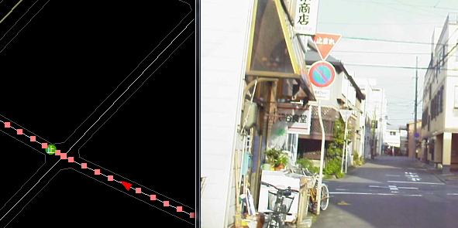
 | 設置リンク
 | 細街路L1
 | 経路外経路
 | 3.0m以上5.5m未満

 | 流出ノードに接続している他リンクにSPあり

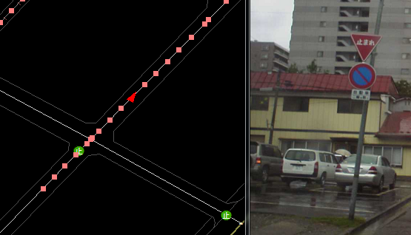
 | 設置リンク
 | 細街路L1
 | 経路外経路
 | 3.0m以上5.5m未満

 | 流出ノードに接続している他リンクにSPあり

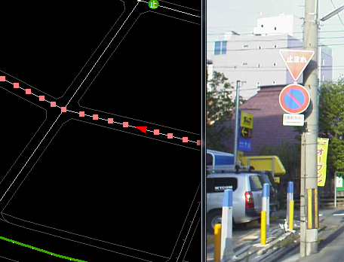
 | 設置リンク
 | 細街路L1
 | 経路外経路
 | 3.0m以上5.5m未満
 | ※青○リンクにも標識あり

 | 流出ノードに接続している他リンク
 | 細街路L1
 | 経路外経路
 | 3.0m以上5.5m未満

 | 最も近いSPまで54m

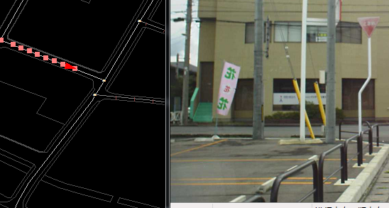
 | 設置リンク
 | 細街路L1
 | 経路外経路
 | 3.0m以上5.5m未満

 | 流出ノードに接続している他リンク
 | 細街路L1
 | 経路外経路
 | 3.0m以上5.5m未満

 | 最も近いSPまで154m

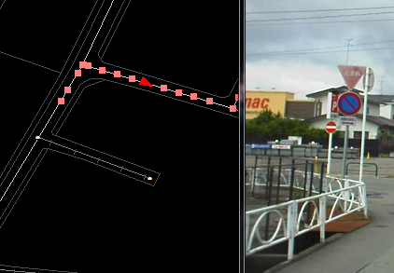
 | 設置リンク
 | 細街路L1
 | 経路外経路
 | 3.0m以上5.5m未満

 | 流出ノードに接続している他リンク
 | 細街路L1
 | 経路外経路
 | 3.0m以上5.5m未満

 | 最も近いSPまで88m

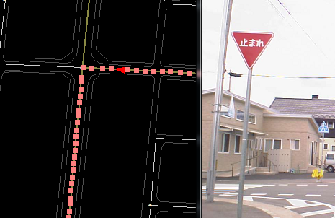
 | 設置リンク① | 流出ノードに接続している他リンク
 | その他道路 | その他道路
 | その他道路 | その他道路
 | 5.5m以上13.0m未満 | 5.5m以上13.0m未満

 | 設置リンク②
 | 細街路L1
 | 経路外経路
 | 3.0m以上5.5m未満

 | 最も近いSPまで142m

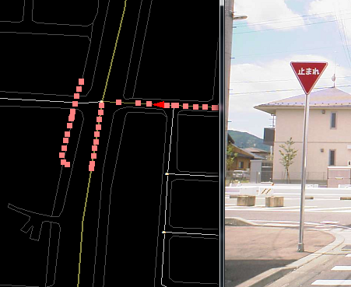

 | 設置リンク① | 流出ノードに接続している他リンク
 | その他道路 | その他道路
 | その他道路 | その他道路
 | 3.0m以上5.5m未満 | 5.5m以上13.0m未満

 | 設置リンク②
 | 細街路L1
 | 経路外経路
 | 3.0m以上5.5m未満

 | 最も近いSPまで175m

警察庁資料
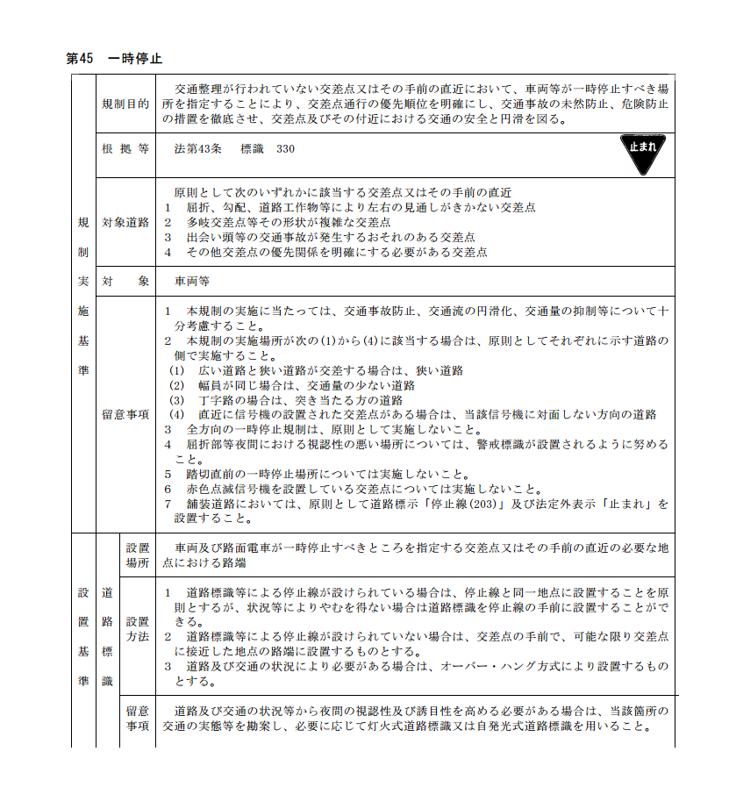
警察庁資料（P144）
http://www.npa.go.jp/pdc/notification/koutuu/kisei/kisei20110204.pdf
平成23年2月4日発行

